Задание 2 артефакты
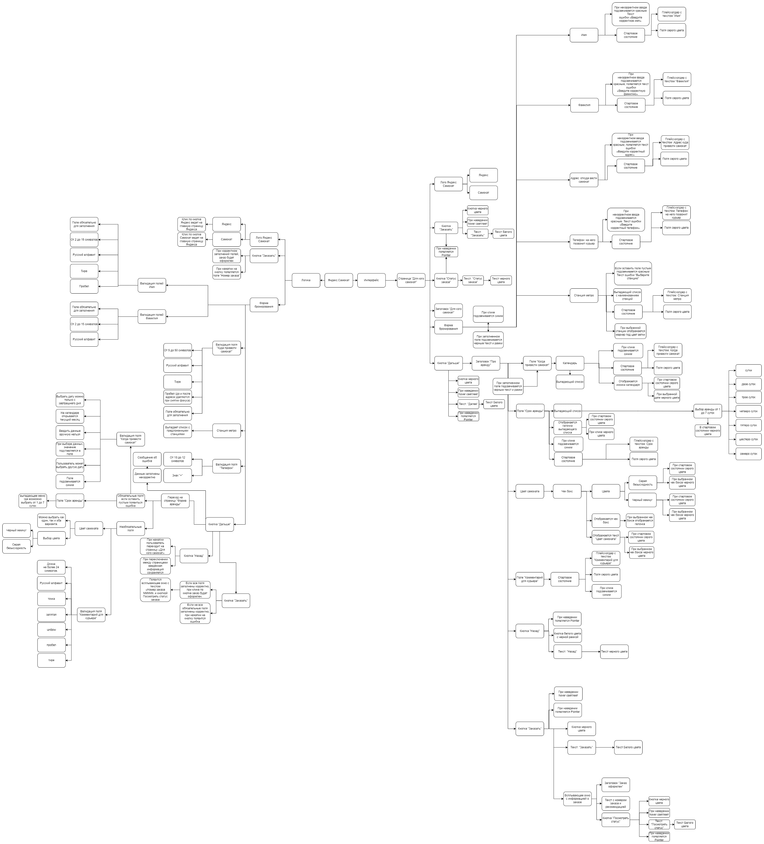

https://drive.google.com/file/d/1tOxLcjiwlsFv7euKEXIOJNNZPels__Ob/view?usp=sharing

